Aménagement 1
Nom du projet | Porteur de projet 1
 |  | 2025-2026 | 2026-2027 | 2027-2028 | Total
HAUT JETS | Nom Latin | 0 | 0 | 0 | 0 | Cartographie de l'aménagement n°1
 |  |  |  |  | 0
 |  |  |  |  | 0 |  | Exemple à effacter
 |  |  |  |  | 0
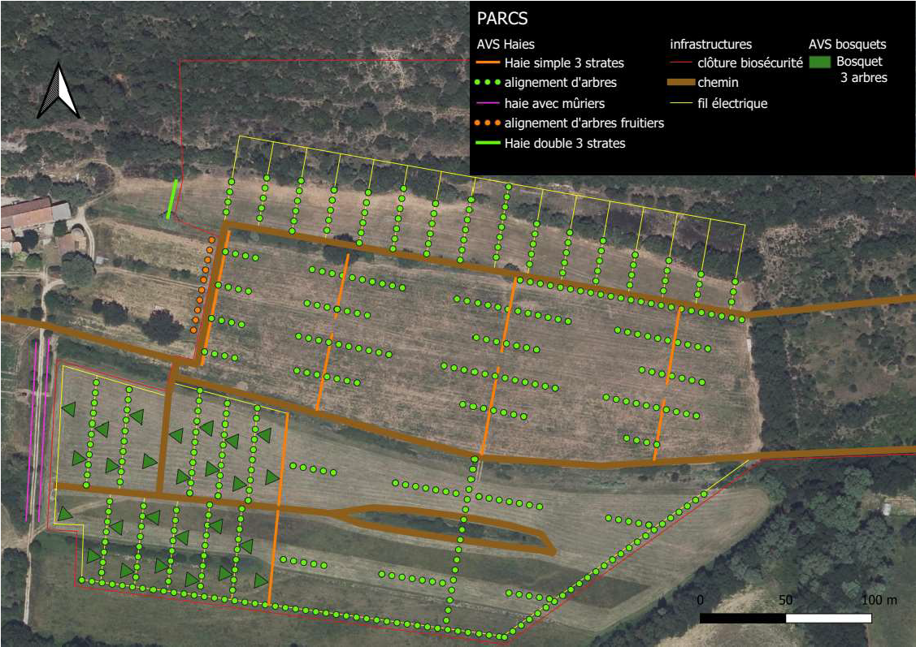
 |  |  |  |  | 0
 |  |  |  |  | 0
 |  |  |  |  | 0
 |  |  |  |  | 0
 |  |  |  |  | 0
 |  |  |  |  | 0
 |  |  |  |  | 0
 |  |  |  |  | 0
 |  |  |  |  | 0
 |  |  |  |  | 0
 |  |  |  |  | 0
 |  |  |  |  | 0
 |  |  |  |  | 0
MOYEN JETS | NOMBRE TOTAL | 0 | 0 | 0 | 0
 |  |  |  |  | 0
 |  |  |  |  | 0
 |  |  |  |  | 0
 |  |  |  |  | 0
 |  |  |  |  | 0
 |  |  |  |  | 0
 |  |  |  |  | 0
 |  |  |  |  | 0
 |  |  |  |  | 0
 |  |  |  |  | 0
 |  |  |  |  | 0
 |  |  |  |  | 0
 |  |  |  |  | 0
 |  |  |  |  | 0
 |  |  |  |  | 0
 |  |  |  |  | 0
ARBUSTES/LIANES | NOMBRE TOTAL | 0 | 0 | 0 | 0
 |  |  |  |  | 0
 |  |  |  |  | 0
 |  |  |  |  | 0
 |  |  |  |  | 0
 |  |  |  |  | 0
 |  |  |  |  | 0
 |  |  |  |  | 0
 |  |  |  |  | 0
 |  |  |  |  | 0
 |  |  |  |  | 0
 |  |  |  |  | 0
 |  |  |  |  | 0
 |  |  |  |  | 0
 |  |  |  |  | 0
 |  |  |  |  | 0
 |  |  |  |  | 0
FRUITIERS | NOMBRE TOTAL | 100 | 10 | 1 | 111
 |  |  |  |  | 111
 |  |  |  |  | 0
 |  |  |  |  | 0
 |  |  |  |  | 0
 |  |  |  |  | 0
 |  |  |  |  | 0
 |  |  |  |  | 0
 |  |  |  |  | 0
 |  |  |  |  | 0
 |  |  |  |  | 0
 |  |  |  |  | 0
 |  |  |  |  | 0
 |  |  |  |  | 0
 |  | 100 | 10 | 1 | 0
 |  |  |  |  | 0
TOTAL |  | 100 | 10 | 1 | 111

 |  | 2025-2026 | 2026-2027 | 2027-2028
Taux mortalité plantation | Suivi technique 1 | 10% | 10% | 0%
 | Suivi technique 2 | 0% | 0% | 10%
 | Suivi technique 3 | 0% | 0% | 10%
 | Taux moyen sur l'aménagement | 3% | 3% | 7%

 |  | 2025-2026 | 2026-2027 | 2027-2028
Plants vivants | Suivi technique 1 | 90 | 9 | 1
 | Suivi technique 2 | 90 | 9 | 1
 | Suivi technique 3 | 90 | 9 | 1
 | Total | 100
 |  | 90%

